Zestawienie komponentów
Poz | Miniatura | Numer części | Opis | ILOŚĆ | Jedn | Materiał | Pokrycie | Uwagi
1 | 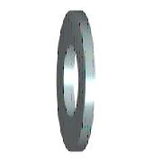 | DIN 125 - A 10,5 | Podkładka | 253 | Szt. | Stal | Ocynk
2 |  | DIN 125 - A 10,5 - A4 | Podkładka (niemagnetyczna) | 12 | Szt. | Stal
3 |  | DIN 125 - A 13 | Podkładka | 65 | Szt. | Stal | Ocynk
4 |  | DIN 125 - A 17 | Podkładka | 46 | Szt. | Stal | Ocynk
5 |  | DIN 125 - A 21 | Podkładka | 12 | Szt. | Stal | Ocynk
6 |  | DIN 125 - A 4,3 | Podkładka | 24 | Szt. | Stal | Ocynk
7 |  | DIN 125 - A 5,3 | Podkładka | 192 | Szt. | Stal | Ocynk
8 |  | DIN 125 - A 6,4 | Podkładka | 800 | Szt. | Stal | Ocynk
9 | *Różne* | DIN 125 - A 8,4 | Podkładka | 1213 | Szt. | Stal | Ocynk
10 |  | DIN 125 - A 8,4_polamid | Podkładka | 30 | Szt. | Stal | Ocynk
11 | 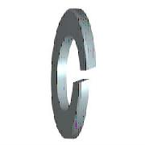 | DIN 127 - A 10 | Podkładka sprężysta | 152 | Szt. | Stal | Ocynk
12 |  | DIN 127 - A 10 - A4 | Podkładka sprężysta (niemagnetyczna) | 12 | Szt. | Stal
13 |  | DIN 127 - A 12 | Podkładka sprężysta | 62 | Szt. | Stal | Ocynk
14 |  | DIN 127 - A 16 | Podkładka sprężysta | 46 | Szt. | Stal | Ocynk
15 |  | DIN 127 - A 20 | Podkładka sprężysta | 12 | Szt. | Stal | Ocynk
16 |  | DIN 127 - A 5 | Podkładka sprężysta | 144 | Szt. | Stal | Ocynk
17 |  | DIN 127 - A 6 | Podkładka sprężysta | 660 | Szt. | Stal | Ocynk
18 | *Różne* | DIN 127 - A 8 | Podkładka sprężysta | 1076 | Szt. | Stal | Ocynk
19 | 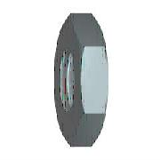 | DIN 439 - M12 | Nakrętka | 3 | Szt. | Stal | Ocynk
20 | 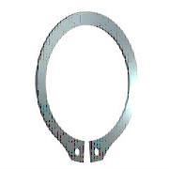 | DIN 471 - 30 x 1,5 | Pierścień osadczy sprężynujący | 6 | Szt. | Stal | Ocynk
21 |  | DIN 471 - 32 x 1,5 | Pierścień osadczy sprężynujący | 3 | Szt. | Stal | Ocynk
22 | 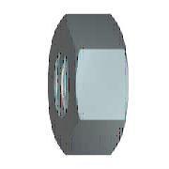 | DIN 555 - M10 | Nakrętka | 138 | Szt. | Stal | Ocynk
23 |  | DIN 555 - M12 | Nakrętka | 24 | Szt. | Stal | Ocynk
24 |  | DIN 555 - M12 - A4 | Nakrętka (niemagnetyczna) | 72 | Szt. | Stal
25 |  | DIN 555 - M4 | Nakrętka | 8 | Szt. | Stal | Ocynk
26 |  | DIN 555 - M5 | Nakrętka | 117 | Szt. | Stal | Ocynk
27 |  | DIN 555 - M6 | Nakrętka | 385 | Szt. | Stal | Ocynk
28 |  | DIN 555 - M8 | Nakrętka | 512 | Szt. | Stal | Ocynk
29 |  | DIN 555 M8_poliamid | Nakrętka M8_poliamid | 30 | Szt. | Stal | Ocynk
30 |  | DIN 555-5 - M3 | Nakrętka | 6 | Szt. | Stal | Ocynk
31 | 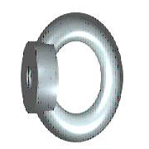 | DIN 582 - M16 | Nakrętka oczkowa | 12 | Szt. | Stal | Ocynk
32 |  | DIN 582 - M20 | Nakrętka oczkowa | 12 | Szt. | Stal | Ocynk
33 | *Różne* | DIN 6796 - 10 | Podkładka sprężysta stożkowa | 46 | Szt. | Stal | Ocynk
34 | 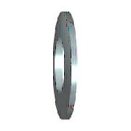 | DIN 6796 - 12 | Podkładka sprężysta stożkowa | 18 | Szt. | Stal | Ocynk
35 |  | DIN 6796 - 12 - A4 | Podkładka sprężysta stożkowa (niemagnetyczna) | 180 | Szt. | Stal
36 |  | DIN 6799 - 3,2 | Płytka osadcza sprężnująca | 6 | Szt. | Stal | Ocynk
37 |  | DIN 6799 - 4 | Płytka osadcza sprężnująca | 18 | Szt. | Stal | Ocynk
38 | 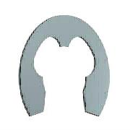 | DIN 6799 - 6 | Płytka osadcza sprężnująca | 168 | Szt. | Stal | Ocynk
39 | 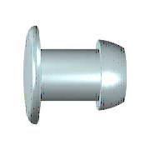 | DIN 7337 - B4,8 x 12 | Nit jednostronny | 150 | Szt. | Stal | Ocynk
40 | *Różne* | DIN 7337 - B4,8 x 10 | Nit jednostronny | 730 | Szt. | Stal | Ocynk
41 | 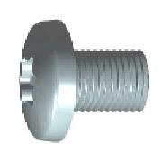 | DIN 7500 C TX - M6 x12 | Wkręt do metalu samoformujący z łbem walc.wypukłym z gniazdem Torx | 300 | Szt. | Stal | Ocynk
42 |  | DIN 7991 - M4x8 | Śruby z łbem krytym z gniazdem sześciokątnym | 3 | Szt. | Stal | Ocynk
43 |  | DIN 7991 - M5x10 | Śruby z łbem krytym z gniazdem sześciokątnym | 6 | Szt. | Stal | Ocynk
44 | 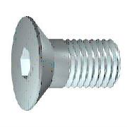 | DIN 7991 - M6x40 | Śruby z łbem krytym z gniazdem sześciokątnym | 6 | Szt. | Stal | Ocynk
45 |  | DIN 7991 - M6x8 | Śruby z łbem krytym z gniazdem sześciokątnym | 3 | Szt. | Stal | Ocynk
46 |  | DIN 9021 - 5,3 | Podkładka poszerzana | 12 | Szt. | Stal | Ocynk
47 |  | DIN 9021 - 6,4 | Podkładka poszerzana | 60 | Szt. | Stal | Ocynk
48 |  | DIN 912 - M10 x 25 | Wkręt z łbem półkolistym walcowym | 10 | Szt. | Stal | Ocynk
49 |  | DIN 912 - M10 x 50 - A4 | Wkręt z łbem półkolistym walcowym (niemagnetyczna) | 12 | Szt. | Stal
50 |  | DIN 912 - M10 x 80 | Wkręt z łbem półkolistym walcowym | 6 | Szt. | Stal | Ocynk
51 |  | DIN 912 - M10 x 80 x 32 - A4 | Wkręt z łbem półkolistym walcowym (niemagnetyczna) | 12 | Szt. | Stal
52 |  | DIN 912 - M12 x 35 | Wkręt z łbem półkolistym walcowym | 9 | Szt. | Stal | Ocynk
53 |  | DIN 912 - M12 x 40 | Wkręt z łbem półkolistym walcowym | 12 | Szt. | Stal | Ocynk
54 |  | DIN 912 - M16 x 65 | Wkręt z łbem półkolistym walcowym | 12 | Szt. | Stal | Ocynk
55 | 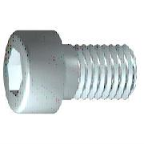 | DIN 912 - M6 x 16 | Wkręt z łbem półkolistym walcowym | 6 | Szt. | Stal | Ocynk
56 |  | DIN 912 - M6 x 20 | Wkręt z łbem półkolistym walcowym | 54 | Szt. | Stal | Ocynk
57 |  | DIN 912 - M6 x 40 | Wkręt z łbem półkolistym walcowym | 3 | Szt. | Stal | Ocynk
58 |  | DIN 912 - M8 x 20 | Wkręt z łbem półkolistym walcowym | 144 | Szt. | Stal | Ocynk
59 |  | DIN 912 - M8 x 25 | Wkręt z łbem półkolistym walcowym | 48 | Szt. | Stal | Ocynk
60 |  | DIN 912 - M8 x 40 | Wkręt z łbem półkolistym walcowym | 6 | Szt. | Stal | Ocynk
61 |  | DIN 912 - M8 x 50 - A4 | Wkręt z łbem półkolistym walcowym (niemagnetyczna) | 6 | Szt. | Stal
62 | 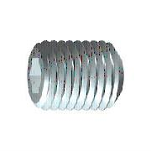 | DIN 913 - M5 x 20 | Wkręt dociskowy z łbem gniazdowym sześciokątnym | 3 | Szt. | Stal | Ocynk
63 |  | DIN 913 - M6 x 10 | Wkręt dociskowy z łbem gniazdowym sześciokątnym | 6 | Szt. | Stal | Ocynk
64 | 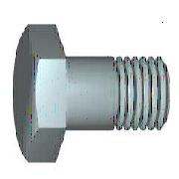 | DIN 931-1 - M10 x 60 | Śruba z łbem sześciokątnym | 28 | Szt. | Stal | Ocynk
65 |  | DIN 933 - M10 x 25 | Śruba z łbem sześciokątnym | 9 | Szt. | Stal | Ocynk
66 |  | DIN 933 - M10 x 30 | Śruba z łbem sześciokątnym | 39 | Szt. | Stal | Ocynk
67 |  | DIN 933 - M10 x 40 | Śruba z łbem sześciokątnym | 48 | Szt. | Stal | Ocynk
68 |  | DIN 933 - M10 x 60 | Śruba z łbem sześciokątnym | 6 | Szt. | Stal | Ocynk
69 |  | DIN 933 - M10 x 65 | Śruba z łbem sześciokątnym | 3 | Szt. | Stal | Ocynk
70 |  | DIN 933 - M12 x 25 | Śruba z łbem sześciokątnym | 20 | Szt. | Stal | Ocynk
71 |  | DIN 933 - M12 x 30 | Śruba z łbem sześciokątnym | 15 | Szt. | Stal | Ocynk
72 |  | DIN 933 - M12 x 35 - A4 | Śruba z łbem sześciokątnym (niemagnetyczna) | 36 | Szt. | Stal
73 |  | DIN 933 - M12 x 40 | Śruba z łbem sześciokątnym | 6 | Szt. | Stal | Ocynk
74 | *Różne* | DIN 933 - M12 x 45 | Śruba z łbem sześciokątnym | 30 | Szt. | Stal | Ocynk
75 |  | DIN 933 - M12 x 50 | Śruba z łbem sześciokątnym | 3 | Szt. | Stal | Ocynk
76 |  | DIN 933 - M12 x 50 - A4 | Śruba z łbem sześciokątnym (niemagnetyczna) | 12 | Szt. | Stal
77 |  | DIN 933 - M12 x 60 - A4 | Śruba z łbem sześciokątnym (niemagnetyczna) | 33 | Szt. | Stal
78 |  | DIN 933 - M16 x 25 | Śruba z łbem sześciokątnym | 4 | Szt. | Stal | Ocynk
79 |  | DIN 933 - M16 x 35 | Śruba z łbem sześciokątnym | 34 | Szt. | Stal | Ocynk
80 |  | DIN 933 - M20 x 40 | Śruba z łbem sześciokątnym | 12 | Szt. | Stal | Ocynk
81 |  | DIN 933 - M5 x 20 | Śruba z łbem sześciokątnym | 12 | Szt. | Stal | Ocynk
82 |  | DIN 933 - M6 x 12 | Śruba z łbem sześciokątnym | 6 | Szt. | Stal | Ocynk
83 |  | DIN 933 - M6 x 14 | Śruba z łbem sześciokątnym | 6 | Szt. | Stal | Ocynk
84 |  | DIN 933 - M6 x 20 | Śruba z łbem sześciokątnym | 213 | Szt. | Stal | Ocynk
85 |  | DIN 933 - M6 x 25 | Śruba z łbem sześciokątnym | 80 | Szt. | Stal | Ocynk
86 |  | DIN 933 - M6 x 40 | Śruba z łbem sześciokątnym | 12 | Szt. | Stal | Ocynk
87 |  | DIN 933 - M8 x 20 | Śruba z łbem sześciokątnym | 24 | Szt. | Stal | Ocynk
88 | 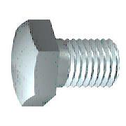 | DIN 933 - M8 x 25 | Śruba z łbem sześciokątnym | 235 | Szt. | Stal | Ocynk
89 |  | DIN 933 - M8 x 30 | Śruba z łbem sześciokątnym | 32 | Szt. | Stal | Ocynk
90 |  | DIN 933 - M8 x 35 | Śruba z łbem sześciokątnym | 18 | Szt. | Stal | Ocynk
91 |  | DIN 933 - M8 x 50 | Śruba z łbem sześciokątnym | 8 | Szt. | Stal | Ocynk
92 |  | DIN 965 TX - M6 x 16 | Śruba z łbem stożkowym i gniazdem TORX | 111 | Szt. | Stal | Ocynk
93 | 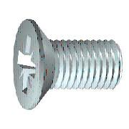 | DIN 965 TX - M6 x 20 | Śruba z łbem stożkowym i gniazdem TORX | 49 | Szt. | Stal | Ocynk
94 |  | DIN 985 - M4 | Nakrętka samohamowna | 12 | Szt. | Stal | Ocynk
95 |  | DIN 985 - M5 | Nakrętka samohamowna | 58 | Szt. | Stal | Ocynk
96 | 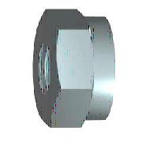 | DIN 985 - M6 | Nakrętka samohamowna | 156 | Szt. | Stal | Ocynk
97 |  | DIN 985 - M8 | Nakrętka samohamowna | 12 | Szt. | Stal | Ocynk
98 | 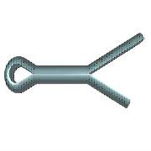 | DIN EN ISO 1234 - 2,5x16 | Zawleczka | 18 | Szt. | Stal | Ocynk
99 |  | ISO 7380-1 - M5 x 10 | Śruba z łbem półkolistym i gniazdem sześciokątnym - klasa dokładności A | 18 | Szt. | Stal | Ocynk
100 |  | ISO 7380-1 - M5 x 16 | Śruba z łbem półkolistym i gniazdem sześciokątnym - klasa dokładności A | 6 | Szt. | Stal | Ocynk
101 |  | ISO 7380-1 - M5 x 35 | Śruba z łbem półkolistym i gniazdem sześciokątnym - klasa dokładności A | 8 | Szt. | Stal | Ocynk
102 |  | ISO 7380-1 - M5 x 50 | Śruba z łbem półkolistym i gniazdem sześciokątnym - klasa dokładności A | 4 | Szt. | Stal | Ocynk
103 |  | ISO 7380-1 - M6 x 10 | Śruba z łbem półkolistym i gniazdem sześciokątnym - klasa dokładności A | 3 | Szt. | Stal | Ocynk
104 |  | ISO 7380-1 - M6 x 60 | Śruba z łbem półkolistym i gniazdem sześciokątnym - klasa dokładności A | 9 | Szt. | Stal | Ocynk
105 |  | ISO 7380-1 - M8 x 20 | Śruba z łbem półkolistym i gniazdem sześciokątnym - klasa dokładności A | 120 | Szt. | Stal | Ocynk
106 | 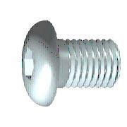 | ISO 7380-2 - M6 x 16 | Śruba z łbem kulistym podkładkowym z gniazdem sześciokątnym | 120 | Szt. | Stal | Ocynk
107 |  | DIN 434 - 13,5 | Podkładka kwadratowa skośna | 12 | Szt. | Stal | Ocynk

